工事看板
実現しよう災害ゼロ！
工 事 名 | 給水配管パッキン交換工事
管理部署名 | 姫路工場〇△部 | 担当者 様 電話番号
 |  | 飾磨 一郎
 |  | 電話番号 | 〇△〇-〇〇〇〇-〇〇〇〇
期 間 | 2025年 5 月 2日（木）～ 年 月 日（ ）
元請会社名 | ABC商事 （株） | 営業担当者
 |  | 所属： | 〇△事業部
電話番号：111-2222-3333
 |  | 氏名： | 中田 次郎
労災保険番号：12345678910-000
 |  | 担当者携帯番号
 |  | 000-0000-0000
元方会社名 | Ｔサポート工業 | 工事責任者 資格番号
 |  | 中田 一郎
 | ＴＥＬ000-1111-2222 継続労災保険番号：12345678910-001 | 資格番号
施工会社名 | Ｔサポート工業 | 作業責任者
 |  | 中田 一郎
 | ＴＥＬ000-1111-2222 継続労災保険番号：12345678910-001

工事計画書
Ver.8
工事計画書 |  |  |  |  |  |  |  |  |  |  |  | ※提出〆切：火曜までに翌週分を提出ください ※黄色セル、赤字欄の入力をお願いします |  |  |  |  |  | 提出日 | 2024-04-26 |  |  |  |  |  |  |  |  |  |  |  | 工事依頼部署 |  | 施設設備・環境管理G

分類 |  |  |  |  | 計画工事 |  |  |  |  |  |  |  | 届出作業一覧 ※火気取扱い作業計画時のみ許可申請が必要となります。 |  |  |  |  |  |  |  |  |  |  |  |  |  |  | 施工会社名 | Ｔサポート工業 |  |  |  | 工事責任者 | 田中 一郎

工事名称 |  | 給水配管パッキン交換工事 |  |  |  |  |  |  |  |  |  |  | 関連 届出 |  | ①高所作業 | ②電気工事作業 | ③挟まれ 設備試運転 |  | ④火気取扱い作業
工事分類は必要な届の箇所を
プルダウンして選択してください
計画工事/メンテ工事/緊急・変更
 |  |  |  |  |  |  |  |  |  |  |  |  |  |  |  |  |  |  | 火気使用許可申請 |  |  |  |  |  |  |  |  | 着手許可 | 関係部門 |  |  | 発注部門 |  |  | 施工会社

予定工期の開始日
記入で左オレンジ部
週間カレンダーが
反映されます。
 |  |  |  |  |  |  |  |  |  |  |  |  |  |  |  |  |  |  |  |  |  |  |  |  |  |  |  |  | 責任者 |  |  | 責任者 | 係長 | 担当者 | 責任者
 |  |  |  |  |  |  |  |  |  |  |  |  |  |  |  |  |  |  |  |  |  |  |  |  |  |  |  |  |  |  |  | 妻鹿 | 姫路 | 須磨 | 中田
予定工期 |  | 2024-05-02 |  |  |  |  | ～ |  |  |  |  |  |  |  | ⑤酸欠作業 | ⑥重量物取扱い 作業 | ⑦天井内/火災 報知器近接作業 |  | ⑧防災監視盤 保守登録 依頼表

 |  | ※開始日 |  |  |  |  |  | ※終了日

作業日 |  | 作業時間 |  |  | 工事エリア範囲 |  |  |  |  |  | 作業場所 (出来るだけ詳細) |  | 作業人員 |  | 作業内容 |  |  |  | 届出・危険作業 |  |  |  |  |  |  |  | 施工側 担当者 |  |  | 施主側 担当者 |  |  | 備考・コメント・連絡事項（通行規制等）
 |  |  |  |  |  |  | 柱番号 |  | 柱番号
2024-05-02 | 年 | 開始から終了予定 |  |  | 棟 | 階 | X | Y | X | Y |  |  |  |  |  |  |  |  | 高所 | 感電 | 挟まれ | 火気 | 酸欠 | 重量 | 天井 | 防災
2024-04-29 | 月 |  | ～ |  |  |  |  |  |  |  |  |  |  | 名
責任者、担当者、責任者の
ハンコは必須となります。
※電子印可
 |  |  | ～ |  |  |  |  |  |  |  |  |  |  | 名
 |  |  | ～ |  |  |  |  |  |  |  |  |  |  | 名
 |  |  | ～ |  |  |  |  |  |  |  |  |  |  | 名
2024-04-30 | 火 |  | ～ |  |  |  |  |  |  |  |  |  |  | 名
 |  |  | ～ |  |  |  |  |  |  |  |  |  |  | 名
 |  |  | ～ |  |  |  |  |  |  |  |  |  |  | 名
 |  |  | ～ |  |  |  |  |  |  |  |  |  |  | 名
届出が必要な作業が有る
場合は上記届出の網掛け
が外れます。
※火気使用は届出必須
2024-05-01 | 水 |  | ～ |  |  |  |  |  |  |  |  |  |  | 名
 |  |  | ～ |  |  |  |  |  |  |  |  |  |  | 名
 |  |  | ～ |  |  |  |  |  |  |  |  |  |  | 名
 |  |  | ～ |  |  |  |  |  |  |  |  |  |  | 名
2024-05-02 | 木 | 8:30:00 | ～ | 9:00:00 | ス |  |  |  |  |  | 来客者駐車場 |  | 10 | 名 | 作業指示・KY |  |  |  |  |  |  |  |  |  |  |  | 中田 次郎 |  |  | 姫路 三郎 |  |  | 火気はフランジ分解時、固着している場合に使用
 |  | 9:00:00 | ～ | 16:30:00 |  | 1 | 6 | 4 | 11 | 6 | 101室 |  | 10 | 名 | フランジ分解。パッキン交換。フランジ組立工事 |  |  |  | 有 | 有 | 有 | 有 |  | 有 |  |  | 中田 次郎 |  |  | 姫路 三郎
 |  | 16:30:00 | ～ | 17:00:00 |  | 1 | 6 | 4 | 11 | 6 | 101室 |  | 10 | 名 | 4S |  |  |  |  | 有 |  |  |  |  |  |  | 中田 次郎 |  |  | 姫路 三郎
施工側担当者
（施工側責任者）
施主責任者（発注部門）は
必ず入力をお願いします。
 |  |  | ～ |  |  |  |  |  |  |  |  |  |  | 名
2024-05-03 | 金 |  | ～ |  |  |  |  |  |  |  |  |  |  | 名
 |  |  | ～ |  |  |  |  |  |  |  |  |  |  | 名
柱番号が2本分入力されれば、次シート（1F～4F）の作業ｴﾘｱの色が変わります。
柱を結ぶ対角線を含む四角形が作業エリアとなります。
※例：1F 柱6-4 柱11-6 を含むエリア
タブ【1F】にエリア表示されます。
【棟】は「屋外エリア」に対応しており、カタカナを1文字入力すれば反映されます。
 |  |  | ～ |  |  |  |  |  |  |  |  |  |  | 名
 |  |  | ～ |  |  |  |  |  |  |  |  |  |  | 名
2024-05-04 | 土 |  | ～ |  |  |  |  |  |  |  |  |  |  | 名
 |  |  | ～ |  |  |  |  |  |  |  |  |  |  | 名
 |  |  | ～ |  |  |  |  |  |  |  |  |  |  | 名
 |  |  | ～ |  |  |  |  |  |  |  |  |  |  | 名
2024-05-05 | 日 |  | ～ |  |  |  |  |  |  |  |  |  |  | 名
 |  |  | ～ |  |  |  |  |  |  |  |  |  |  | 名
 |  |  | ～ |  |  |  |  |  |  |  |  |  |  | 名
 |  |  | ～ |  |  |  |  |  |  |  |  |  |  | 名
＊実績は赤ボールペンで記入すること
プライムプラネットエナジー＆ソリューションズ株式会社

1F
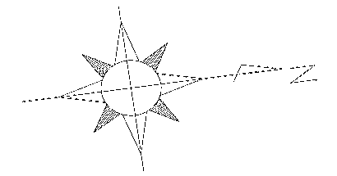
1Fレイアウト

2F
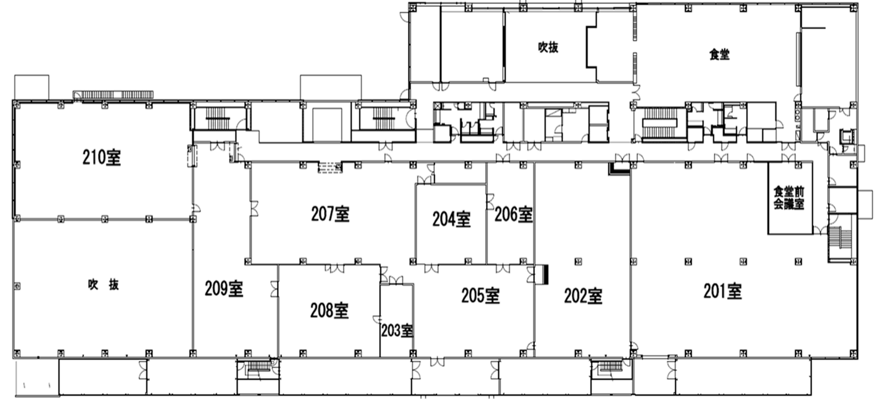
2Fレイアウト

3F
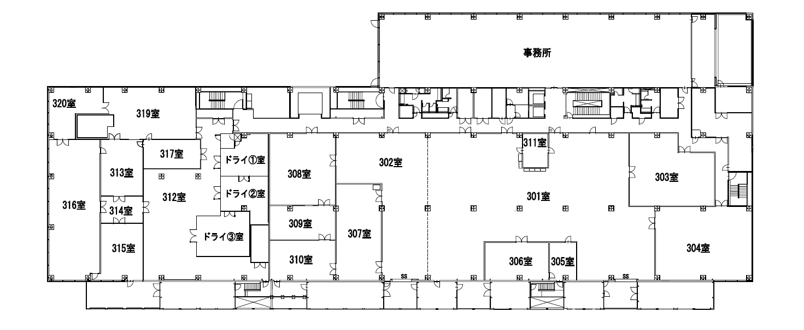
3Fレイアウト

4F
4Fレイアウト
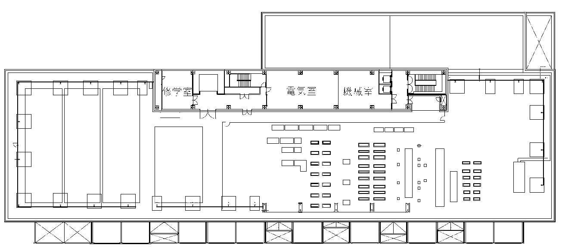
1-2
2-2
1-3
1-6
1-7
3-2
4-2
5-2
6-2
7-2
8-2
9-2
10-2
11-2
12-2
13-2
14-2
15-2
16-2
17-2
6-6
7-6
8-6
9-6
10-6
11-6
12-6
13-6
14-6
15-6
16-6
17-6
2-7
3-7
4-7
5-7
6-7
7-7
8-7
9-7
10-7
11-7
12-7
13-7
14-7
15-7
16-7
17-7
9-8
10-8
11-8
12-8
13-8
14-8
15-8
16-8
17-8
2
3
6
8
1
2
3
4
5
6
7
8
9
10
11
12
13
14
15
16
17
1
4
6-4
7-4
9-4
8-4
10-4
12-4
11-4
15-4
14-4
13-4
17-4
16-4
1-5
2-5
3-5
4-5
5-5
5
7
X軸
Y軸
仮想柱NO
1-1
2-1
3-1
4-1
5-1
6-1
7-1
8-1
9-1
10-1
11-1
12-1
13-1
14-1
15-1
16-1
17-1
2-3
3-3
4-3
5-3
2-6
3-6
4-6
5-6
実柱NO

屋外エリア
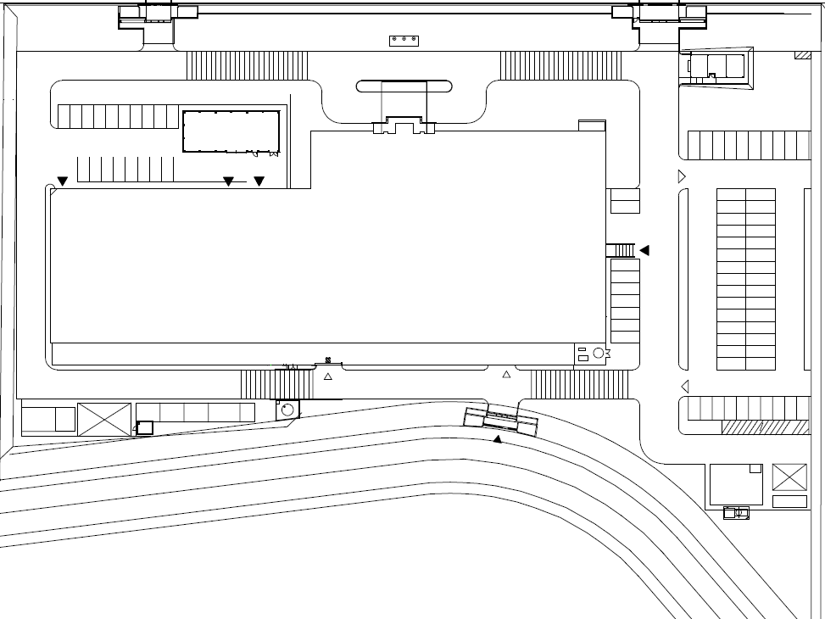
屋外エリアレイアウト
エリア記号 振り分け

西神研究棟

1 | 13 |  | ー西神研究棟
2 | 0 | ア | ー信頼性試験棟
3 | 0 | イ | ー危険物置場
4 | 0 | ウ | ー消火ポンプ室
5 | 0 | エ | ーメーター小屋
6 | 0 | オ | ー西神守衛室
7 | 0 | カ | ー排水施設
8 | 0 | キ | ー受水槽
9 | 0 | ク | ーL廃タンク
10 | 0 | ケ | ー液体窒素タンク
 |  | コ | ー分類廃棄物置場
 |  | サ | ー倉庫
 |  | シ | ー従業員駐車場
 |  | ス | ー来客者駐車場
 |  | セ | ー西側道路
 |  | ソ | ー北側道路
 |  | タ | ー東側道路
 |  | チ | ー南側道路
 |  | ツ | ー正面ロータリー
 |  | テ | ーその他（緑地）

工事安全確認シート
工事安全確認シート（安全・危険作業チェック）
 |  |  |  |  |  |  | ［工事前：修正年月日 ／ ／ ］
工事名 | 給水配管パッキン交換工事 |  |  | 工事内容（新設 ・改造 ・移設 ・保全/修理 ・緊急）
事業所 | 姫路 |  |  | 建屋・エリア： | F棟負極混錬エリア |  |  | 工事前
PPES担当者
印・サイン
工事期間 | 2024-05-02 |  |  | 受注会社： | ABC商事 （株） | 工事安全責任者 | 中田 次郎
 |  |  |  | PPES部署： | 姫路工場〇△部 | 発注・計画担当 | 飾磨 一郎

２～９の作業が有れば有に〇印の後関連している項目に〇印
無ければ無に〇印
構内作業 安全基準
１．全般 | 1 | 安全責任者の役割 |  | 現地確認、 工事前RA（本シート）、 協力会社への安全指導 （会社名： ）
 | 2 | 服装 |  | ヘルメット、保護メガネ、安全靴、長袖・長ズボン 現場ドレスコード（クリーン服、 静電靴、 上履き その他 ）
 | 3 | 保護具 |  | ヘルメット種類（墜落 感電 その他 ） 保護具（マスク 保護メガネ 手袋 耳栓 その他 ）
 | 4 | 工事管理板 |  | 所持
 | 5 | 作業の４S |  | 資材・機材の置き場 置き方・積み方 有害物・危険物 油漏れ
 | 6 | 構内通行 |  | 制限速度（屋外：20km/h未満，屋内：10km/h未満） 搬入出経路
今後プルダウンに変更
２．安全装置解除作業 |  |  | 有 ・ 無 | 設備の動力・エネルギー供給を遮断せずに行う 安全装置解除作業において 事前危険予知(KY）記録表を作成 （別紙） |  |  |  |  | 有 | 無
３．高所作業 |  |  | 有 ・ 無 | 床面基準・ 2ｍ～5ｍ未満 ・ 5ｍ以上 ・ その他( )
 |  | 高所作業方法・内容 | 有 ・ 無 | 脚立 うま・脚立足場 作業台 はしご ローリングタワー 足場・作業床 つり足場・安全ネット張り 屋根上 開口部・ピット付近 高所作業車 クレーン上
４．感電 | 1 | 電気作業 | 有 ・ 無 | ～50V 50～600V 600～7000V 7000V～ 有資格者の確認 停電・送電範囲の確認 活線近傍作業の有無
 | 2 | 電動工具・機器類 | 有 ・ 無 | 電動工具・コードリールの点検・絶縁チェック
 | 3 | 工事用分電盤の配線 | 有 ・ 無 | 有資格者の確認 施工方法
 | 4 | アーク溶接 | 有 ・ 無 | 機器の点検 使用方法 保護具 火気使用に該当
 | 5 | 制御盤 作業 | 有 ・ 無 | 電源ロックアウト方法 停止範囲の確認 作業場の照度 試運転時の安全確保
５．挟まれ （設備試運転） | 1 | ロックアウト（他人の誤操作防止） | 有 ・ 無 | 停止範囲の確認とロックアウト方法
 | 2 | 大型設備での作業 | 有 ・ 無 | 停止範囲・死角の確認 ホイッスルの使用
 | 3 | ロックアウトできない作業 | 有 ・ 無 | 作業手順・方法、緊急時の停止方法・監視人の配置の確認 囲いの設置、注意喚起・立入禁止措置
 |  |  |  | 安全装置解除作業 事前危険予知(KY）記録表を作成 （別紙）
 | 4 | ロボット教示 | 有 ・ 無 | 有資格者の確認 安衛則に基づく対応
６．火災・爆発 | 1 | 火気使用 | 有 ・ 無 | 防火用具、 火気使用中の垂れ幕、 火気監視人・監視時間（ 120分） ※火気使用後２ｈの監視
 | 2 | ガス溶接・溶断 | 有 ・ 無 | 器具点検、 ボンベ管理
 | 3 | 防火用具の確認 | 有 ・ 無 | 消火器 〔 ２ 本〕・消火水・砂バケツ 〔 ２ 個〕・ 不燃シート（スパッタシート） 〔 ２ 枚〕
７．酸欠・中毒 | 1 | 塗装作業（有機溶剤） | 有 ・ 無 | 屋内／屋外 有資格者の確認 有機溶剤の種類 有機則に基づく換気・保護具・容器管理の方法
 | 2 | 酸欠（設備・炉内、タンク内） | 有 ・ 無 | 設備・タンク内・マンホール内・槽内・その他( ) 有資格者の確認 酸欠則に基づく対応
８．荷役・重機 | 1,2 | 重量物運搬 | 有 ・ 無 | 重量物 安全3原則の徹底 「つり荷・転倒危険範囲に入らない」「入る場合は落下防止・転倒防止する」「作業に入る前に安全な作業位置・退避位置を確認」 重心位置の確認 持ち上げ・つり上げ方法と落下・転倒防止
 | 3 | 玉掛け | 有 ・ 無 | 有資格者の確認 玉掛け作業の基本徹底
 | 4 | 移動式クレーン | 有 ・ 無 | 有資格者の確認 クレーン則に基づく対応 移動時のブーム格納 悪天候時の作業中止
 | 5 | 建設機械 | 有 ・ 無 | 有資格者の確認 機械名( )
 | 6 | フォークリフト | 有 ・ 無 | 有資格者の確認 運行経路・制限速度 安衛則に基づく対応
 | 7 | トラックほか 貨物車両 | 有 ・ 無 | 安衛則に基づく対応 アオリ・ウイングを開いたままの走行禁止 車輪留め
９．その他 | 1 | 研削作業 | 有 ・ 無 | 有資格者の確認 安衛則に基づく対応 火気注意
 | 2 | 振動工具 | 有 ・ 無 | 有資格者の確認 安衛則に基づく対応 保護具（マスク・耳栓） 飛散防止対策
 | 3 | 制冷と空調
 | 4 | ボイラ操作
 | 5 | 化学物質 | 有 ・ 無 | SDSの確認 保護具
「有」がある場合、別紙にて作業ごとにリスク対策書を作成願います。
工事受注業者様(作成) → 発注部署(確認：担当者) → 業者様 ⇒（修正がある場合：工事前：修正 → 発注部署(確認：担当者) ）→ 工事看板・掲示板

リスク対策書
元請会社と施工会社が同じであればどちらかで良い
リスク対策書 |  |  |  |  |  |  |  |  |  |  |  | 元請会社 | ABC商事（株） |  | 施工会社 | Tサポート工業
作業日： |  | ２０24 年 ５ 月 2 日 | ＊高所作業 |  |  |  |  |  |  |  | 有 |  |  |  |  |  | 有 | 無
工 場： |  | 姫路工場 | ＊火気使用 (破損時含む) |  |  |  |  |  |  |  | 有
 |  |  | (危険物施設･火気使用制限場所) |  |  |  |  |  |  |  | 無 | 元請工事 安全責任者 | 山田 次郎 |  | 施工工事 安全責任者 | 田中 一郎
工事名： |  | 給水配管パッキン交換工事 | ＊火気監視者 |  |  |  |  | 田中 一郎
関連作業が有る場合は、必要な届の箇所を
プルダウンして選択してください
No | 作業ごとに詳細のリスク項目 |  | 危険源（○印） |  |  |  |  |  |  |  | 危険源への具体的対策 |  |  |  |  | 作業時間
 |  |  | 高所 | 感電 | 挟まれ | 火気 | 酸欠 | 重量 | 化学物質 | その他
 |  |  |  |  |  |  |  |  |  |  |  |  |  |  |  | 6 8 10 12 14 16 18 20 22
1 | 別の工事業者が作業中に気づかず電源を 入れ、水が高圧で噴出し作業者が墜落する |  |  |  | 〇 |  |  |  |  |  | 主電源に全員でﾛｯｸｱｳﾄを実施する
2 | 機材運搬中、別の工事業者の車両が進入し てきたことに気づかずに激突する |  |  |  | 〇 |  |  |  |  |  | ｶﾗｰｺｰﾝで作業ｴﾘｱを区画する
3 | 脚立上でスパナを使用してボルトを緩め ようと力んでしまい、ｽｶをくい転落する |  |  |  | 〇 |  |  |  |  |  | ﾒｶﾞﾈﾚﾝﾁを使用しボルトを緩める
4
5

 |  |  |  |  |  |  |  |  |  |  |  |  |  | 安全パトロール員のコメント
【留意点】
 | 1．工事の前日までに工事安全責任者が作成する
 | 2．準備作業～後始末作業まで全ての工程で検討・作成する

（追加）作業指示書
元請会社と施工会社が同じであればどちらかで良い
作 業 指 示 書 |  |  |  |  |  |  |  |  |  |  |  |  |  |  |  |  |  |  |  |  |  | 元請会社 | ＡＢＣ商事㈱ | 施工会社 |  | Ｔサポート工業 |  | 2019 | 2020 | 2021 | 2022 | 2023 | 2024 | 2025 | 2026 | 2027 | 2028 | 2029
作業日 |  | ： | 2024 | 年 | 5 | 月 | 2 | 日 |  | ＊高所作業 |  |  |  |  |  | 有 |  |  | 左のセルで有無を選択してください |  |  |  |  |  |  |  |  | 1 | 2 | 3 | 4 | 5 | 6 | 7 | 8 | 9 | 9 | 10 | 11 | 12 | 13 | 14 | 15 | 16 | 17 | 18 | 19 | 20 | 21 | 22 | 23 | 24 | 25 | 26 | 27 | 28 | 29 | 30 | 31
 |  |  |  |  |  |  |  |  |  | ＊火気使用 |  |  |  |  |  | 有 |  |  |  |  |  |  |  |  |  |  |  |  | 〇 | ×
工事場所 |  | ： | 姫路工場 |  |  |  |  |  |  |  |  |  |  |  |  |  |  |  |  |  |  | 元請工事 安全責任者 | 中田 次郎 | 施工工事 安全責任者 |  | 田中 一郎
 |  |  |  |  |  |  |  |  |  | (危険物施設･火気使用制限場所) |  |  |  |  |  | 無 |  |  |  |  |  |  |  |  |  |  |  |  | 有 | 無
工事名 |  | : | 給水配管パッキン交換工事 |  |  |  |  |  |  | ＊火気監視者 |  | 田中 一郎
関連作業が有る場合は、必要な届の箇所を
プルダウンして選択してください
No | 作 業 手 順 |  |  |  |  |  |  |  |  |  | 役割分担 (作業者名) |  | 危険源（○印） |  |  |  |  |  |  | 資格者☑ | リスクアセスメントを織り込んだ処置事項 作業の要になる重要項目 |  |  |  | 作業時間(昼休みは除く）
 |  |  |  |  |  |  |  |  |  |  |  |  | 高所 | 感電 | 挟まれ | 火気 | 酸欠 | 重量 | 化学物質
8 9 10 11 12 13 14 15 16 17 18 19 20
8 9 10 11 12 13 14 15 16 17 18 19 20
1 | 元栓バルブの閉止 |  |  |  |  |  |  |  |  |  | 田中一郎 |  |  |  |  |  |  |  |  |  | ・元栓が閉められているか再確認
2 | 加圧ポンプ制御盤の電源ロックアウト （錠前掛け） |  |  |  |  |  |  |  |  |  | 全員 |  |  | 〇 |  |  |  |  |  | ☑ | ・作業者全員が錠前を制御盤に掛ける
3 | 使用機材の搬入 |  |  |  |  |  |  |  |  |  | 加藤次郎 鈴木二郎 |  |  |  | 〇 |  |  |  |  |  | ・ウエスで水溜りの外から内へ拭き取る ・作業エリアはカラーコーンで区画
4 | 配管の垂れ下がり防止 |  |  |  |  |  |  |  |  |  | 加藤次郎 鈴木二郎 |  |  |  | 〇 |  |  | 〇 |  |  | ・ウエスで水溜りの外から内へ拭き取る ・作業エリアはカラーコーンで区画
5 | フランジ 解体作業 |  |  |  |  |  |  |  |  |  | 加藤次郎 鈴木二郎 |  |  |  | 〇 |  |  | 〇 |  | ☑ | ・事前に準備した1.5ｍの作業台を使用 ・ﾒｶﾞﾈﾚﾝﾁをﾎﾞﾙﾄとﾅｯﾄに両掛けして緩める
6 | パッキン 交換作業 |  |  |  |  |  |  |  |  |  | 加藤次郎 鈴木二郎 |  |  |  | 〇 |  |  |  |  | ☑ | ・フランジ間に挟まれ防止のブロックをかませる ・フランジに接着剤を塗布し、パッキンを貼る
7 | フランジ 組付作業 |  |  |  |  |  |  |  |  |  | 加藤次郎 鈴木二郎 |  |  |  | 〇 |  |  | 〇 |  | ☑ | ・２本のボルトを対角に仮留めする ・ﾒｶﾞﾈﾚﾝﾁをﾎﾞﾙﾄとﾅｯﾄに両掛けして本締め
8 | 加圧ﾎﾟﾝﾌﾟ制御盤電源投入 （ロックアウト錠前外し、錠前返却） |  |  |  |  |  |  |  |  |  | 全員 |  |  | 〇 |  |  |  |  |  | ☑ | ・作業場周囲に他の工事業者がいないか確認後 ロックアウト錠前を開放し電源ON
9 | 元栓ﾊﾞﾙﾌﾞ開放 |  |  |  |  |  |  |  |  |  | 田中一郎 鈴木二郎 |  |  |  | 〇 |  |  |  |  |  | ・フランジ周囲にウエスを巻き付ける ・元栓バルブはゆっくり開放し漏れ確認
10 | 作業場片付け、工具終了時点検 |  |  |  |  |  |  |  |  |  | 加藤次郎 鈴木二郎 |  |  |  | 〇 |  |  |  |  |  | ・垂れ下がり防止用ｻﾎﾟｰﾄ棒はゆっくり下げる ・作業台は地面に寝かせて折り畳む
11
12
※必ず作業に必要な資格者がいるのか確認をして下さい
作業指示 受領 確認 サイン
予定した作業方法で問題が発生した場合は、作業を中断して作業責任者に報告する事。
 |  |  |  |  |  |  |  |  | 5/1 |  | 加藤次郎 |  |  |  | 5/1 |  | 中田 一郎 |  |  | 5/1 |  | 鈴木二郎
注）⓵作業指示受領確認のサインは作業者全員のフルネームを記入 |  |  |  |  |  |  |  |  |  |  |  | ⓶ |  | 部は、お昼休み |  |  |  |  |  |  |  |  |  |  |  |  | 2025.9

KYﾐｰﾃｨﾝｸﾞ
作 業 開 始 前 ・ K Y ミ ー テ ィ ン グ 実 施 記 録

K Y M 実 施 日 |  | 工 事 名 |  | リーダー（作業責任者） |  | ＫＹ参加人員数
２０１９年 5 月 ２ 日 |  | 給水配管パッキン交換工事 |  | 中田 一郎 |  | ３人
Ⅰ．KYM（危険予知ミーティング）実施記録 |  |  |  |  | Ⅲ．ワンポイント（３回指差唱和）
①作業現場を見ながら
④作業責任者が中心となり
①作業現場を見ながら
④作業責任者が中心となり
②作業開始前に毎日
⑤危険予知訓練を
②作業開始前に毎日
⑤危険予知訓練を
③全員参加で
⑥短時間で実施する
③全員参加で
⑥短時間で実施する
作業台はフランジ平行
KYMの 進め方 |  |  |  |  | ヨシ!!

フランジを外す時、つっかえ棒が外れて配管が垂れ
下がり、作業台の作業者が驚いて、作業台から落ちる
膝をついてフランジをくぐる
No | 今日の作業はどんな危険があるか （1R） 重要２項目を選びNoに◎をつける（2R） |  | 危険を事前に防ぐために何をするか （3R） 最も重要な項目に を記入（4Ｒ）
1 | ～～した時 ～～して ～～になる |  | ２－１
 |  |  |  |  | Ⅳ．タッチアンドコール
フランジの下をくぐろうとした時、頭をフランジにぶつけ
その反動で作業台が倒れて作業者もろとも落ちる
フランジを両手で持ってくぐる
2 |  |  | ２－２ |  | ゼロ災でいこう ヨシ !!

手にモノを持って作業台に上がろうとして、
手摺棒を掴み損ねて作業台から落ちる
作業台から一旦降りて反対側から上がる
つっかえ棒を立てようとした時、
配管とつっかえ棒の間に指を挟まれる
3 |  |  | ２－３
 |  |  |  |  | Ⅴ．KYM・健康状態、 作業指示（全員サイン）
4 |  |  | ６－１
作業台を両端で支える人を配置する
 |  |  |  |  | 中田 一郎 加藤次郎 鈴木二郎
作業台に上がる時、作業台の脚が急に引っ込んで
作業者が後ろ向きに落ちる
両足を開いて腰を落としてボルトを締める
5 |  |  | ６－２
作業台でボルトを緩める時、力を入れ過ぎて
作業台が傾き、作業台の作業者が落ちる
作業台をフランジに対して平行に設置する
6 |  |  | ６－３
Ⅱ．今日の行動目標
フランジの反対側へ移動する時は、一旦作業台から降り、
作業台をフランジに対して平行に設置しよう
ヨシ！

 |  |  | 【帳票ルート】 作業責任者 → 工事責任者 → 管理者 → 安全担当

④火気使用許可申請書※火気使用時のみ
令和 年 月 日 提出
 | 火気使用許可申請書 |  |  |  |  |  |  |  |  |  |  |  |  |  | 火気使用を許可します |  |  |  | 防火管理者 許可印
プライムプラネットエナジー＆ソリューションズ㈱ |  |  |  |  |  |  |  |  |  |  |  |  |  | ABC商事 （株） |  | 殿
西神地区 防火管理者 殿 |  |  |  |  |  |  |  |  |  |  |  |  |  |  |  |  |  |  | 月 日
記入漏れの欄は黄色のセルとなります。
 |  |  |  | 所属（部門） |  |  |  |  |  |  |  |  |  | 但し、下記事項を遵守願います。
 |  |  |  | 部署（課） |  |  |  |  | 施設設備・環境管理G |  |  |  |  | 火気使用申請前に行うことがら、火花を発生させない
責任者の押印（電子印可）が必要です。
 |  |  |  | 使用部署責任者 |  |  |  |  | 姫路 三郎 |  |  |  | 印 | 工法・工具を検討し、結果を申請書へ記入すること
 |  |  |  |  |  |  |  |  |  |  |  |  |  | １．火気使用前に行うことがら １）火気は、極力、建屋外で使用し、建屋内で使用しないこと。 ２）申請部門は工事業者に対し、過去の代表的な事故事例を説明し注意喚起すること。 ３）消火器・防火バケツを準備し、消火の為の措置を行うこと。 ４）近くの危険物、可燃物の除去を行うこと。特に、燃料、発泡スチロール、 引火性薬品、塗料、紙類 等は注意。 ５）可燃物を、不燃シート等で囲い火花飛散防止を行うこと。 ６）換気の確保を行うこと。 ７）熱感知器、煙感知器の位置確認を行うこと。 ８）申請部門と工事業者の両者で、発火・発煙事故の対策を現場で確認すること。 ２．火気使用中実施して頂くことがら １）施工責任者が「火気使用許可証」の腕章をつけ常時立ち会うこと。 ２）可燃性ガスによる溶接、溶断、加熱作業は原則として有資格者にて行うこと。 ３）可燃性ガスボンベは、必ず転倒防止又は、ころがり防止を措置すること。 ４）適宜周囲に水を撒くこと（室内での水撒きは不要、また周囲に水と反応する 物質等が無いかを十分に確認すること） ３．火気使用後に行うことがら １）火気使用が終了したとき施工責任者と火気責任者がともに安全を確認すること。 ２）現状復帰と、整理・整頓・清掃を行うこと。 ３）火気使用後３０分後に火気使用場所を再度点検し、火の気・異臭・煙がないか 確認すること。 ４）防火管理者への終了報告と「火気使用許可証」の返却。 ５）煙充満の際には、作業を停止し換気を実施すること。また、煙が充満せぬように 換気能力の強化をおこなうこと。
下記内容の工事におきまして、火気を使用しますので申請致します。
尚、使用に際しましては、定められた事柄を遵守し、爆発・火災防止は
もちろんのこと、火災警報機の「非火災鳴動」に注意し対処致します。

火気使用責任者 | 飾磨 一郎

施工会社名 | ABC商事 （株）
残火確認が必要となるため
終業時間より早めに設定する
施工責任者名 | 中田 一郎

火気内容(種類) | フランジ固着時加熱に使用

工事名称と概要 | 名称 |  |  | 給水配管パッキン交換工事
 | 概要 |  |  | パッキン交換
使用場所 | 101室
全て記入が完了したら
総務に届けて腕章を借り、
立会者が腕章を着けます。
※工事後に総務に返却
使用時間 | 5 | 月 | 2 | 日 | ( | 木 | 曜日) | 9 | 時 | 0 | 分から
(1日を越える場合、 | 5 | 月 | 2 | 日 | ( | 木 | 曜日) | 15 | 時 | 0 | 分まで
別途計画書提出) | ※数字は半角で入力
火災に対する措置等 | 消火器・水バケツ用意、可燃物の除去
 | 火元監視人配置、不燃シートによる防火養生実施
火花を発生させない 工法・工具の検討結果 | 必要最小限の部位のみ加熱

 |  |  |  | 防火管理者 |  |  |  |  | 月 日 |  |  | 腕章 No. |  | ４．使用部署の緊急連絡先
 |  |  |  | 印
 |  |  |  |  |  |  |  |  |  |  |  |  |  | 【担当者連絡先】 | 姫路 三郎 |  | TEL. | ０００－００００－００００

 |  |  |  |  |  |  |  |  |  |  |  |  |  | 【責任者連絡先】 | 兵庫 太郎 |  | TEL. | ０００－００００－００００

 |  |  |  |  |  |  |  |  |  |  |  |  |  | 以上、ご協力をお願いします

安全解除&危険物取扱(KY)
危険物取扱作業追加
安全装置解除 or 危険物取扱い作業 事前危険予知（ＫＹ）記録表 |  |  |  |  |  |  |  |  |  |  | 作成日： |  | 年 月 日
 |  |  |  |  |  |  |  |  |  |  | 会社名：
作業日（最長1週間） |  |  | 年 月 日（ ）～ 月 日（ ） |  |  |  | 工事安全 責任者 |  | メーカー 担当 | PPES |  |  |  | 復旧後 PPES確認
作業時間 |  |  | 〇時〇分～〇時〇分 |  |  |  |  |  |  | 室長 | GM | 担当
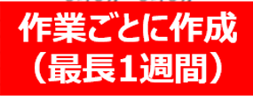
設備名
施工側の担当者
・工事安全責任者が
内容確認
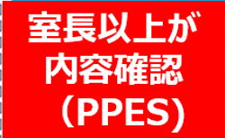
作業者名
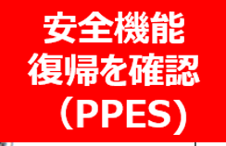
工事安全責任者
監視人連絡先 |  |  |  |  |  | 安全 解除 | 危険物 取扱 | 事前）確認項目

ＫＹ実施メンバ |  |  |  |  |  | □ | － | 本当に安全装置の解除が必要な作業か
 |  |  |  |  |  | □ | － | 安全装置の解除範囲は適正か
 |  |  |  |  |  | □ | □※1 | 全ての危険源がリスク対策書に挙げられているか（リスク対策書確認）
 |  |  |  |  |  | □ | □※1 | リスク対策書に正しい作業内容が記されているか（リスク対策書確認）
注意） |  |  |  |  |  | － | □ | 作業者全員事前に要領書等を元に教育を実施済みか（資格有無も合せて確認）
本帳票は装置立上げ時にPPESメンバーのみで行う作業でも提出のこと |  |  |  |  |  | 安全 解除 | 危険物 取扱 | 現地作業前）確認項目
 |  |  |  |  |  | □ | □ | 作業前ＫＹは正しく実施されているか（記録表確認）
 |  |  |  |  |  | □ | － | 監視人は作業内容を理解しているか（ヒアリング）
対象の危険物例）NMP、スラリー、電解液、窒素など |  |  |  |  |  | □ | － | 監視位置から作業が視認できるか
 |  | （目安10L以上の漏洩リスクがある作業） |  |  |  | □ | － | 監視人は非常停止ボタンに手を掛けながら監視できるか
 |  |  |  |  |  | － | □ | 危険物扱いの場合、適切な資格所有者が立ち会うか
 |  |  |  |  |  | □ | □ | 関係者以外進入防止の措置はできているか（囲い等）
 |  |  |  |  |  |  | ※1 作業要領書ある場合はリスク対策書不要（要領書に記載あるため）
No. | 安全装置解除 or 危険物取扱い作業内容 |  |  | 作業者名 | その作業での危険要因 下記作業内容をする時に 「～なので～して～になる」の形で具体的に記入する |  |  |  |  | 安全対策 （私たちはこうする）

1

2

3

4

